パスワード変更
プロジェクト名 |  |  |  | システム名 |  | 画面レイアウト設計書 |  |  |  |  |  |  |  | 作成者 | 作成日 |  | 更新者 | 更新日
0 |  |  |  | LMS学習管理システム |  | パスワード変更 |  |  |  |  |  |  |  | 櫻井 | 2018-12-26

 | 画面イメージ

 |  | アラートダイアログ
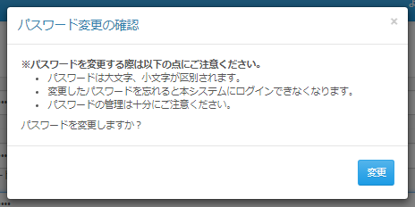

 | 出力仕様

 | ◆『変更』ボタン押下時

 | 入力仕様
 | No |  | 項目名 | 物理名 | コントロール |  | 必須 |  | 桁数 | 最小値 | 最大値 | IME | 属性 |  |  | 備考
 | 1 |  | 変更 | - | ボタン |  | - |  | - | - | - | - |  |  |  | /user/ChangePasswordAction
 | 2 |  | 現在のパスワード | currentPassword | テキストボックス |  | 〇 |  | 20 | 8 | - | - | 半角英数字
 | 3 |  | 新しいパスワード | password | テキストボックス |  | 〇 |  | 20 | 8 | 20 | - | 半角英数字
 | 4 |  | 確認パスワード | passwordConfirm | テキストボックス |  | 〇 |  | 20 | 8 | - | - | 半角英数字

 | その他 入力仕様
 | No |  | 項目名 | エラー条件 |  |  |  | 挙動 |  |  |  |  |  | エラー文
 | 1 |  | 現在のパスワード | 登録されているパスワードが一致しない場合 |  |  |  | エラー文を表示 |  |  |  |  |  | 「現在のパスワード」と登録されているパスワードが一致しません。
 | 2 |  | 新しいパスワード | パスワードポリシー（※1）に違反している場合 |  |  |  | エラー文を表示 |  |  |  |  |  | 「パスワード」には半角英数字のみ使用可能です。また、半角英大文字、半角英小文字、数字を含めた8～20文字を入力してください。

 | 3 |  |  | 現在と同じパスワードの場合 |  |  |  | エラー文を表示 |  |  |  |  |  | 現在と同じパスワードは使用できません。
 | 4 |  | 新しいパスワード | 新しいパスワードと確認パスワードが一致しない場合 |  |  |  | エラー文を表示 |  |  |  |  |  | 「パスワード」と「確認パスワード」が一致しません。
 |  |  | 確認パスワード
 | ※1 パスワードポリシー 英大文字、英小文字、数字の3文字種を混合させた8文字以上であること

